Estructura
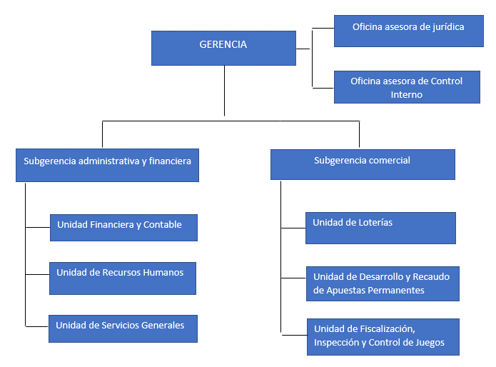
PERIODO 7 (22 de febrero de 2002 – 30 de julio de 2006)
Resolución de la Junta Directiva de la Lotería de Bogotá N. 636 de 2002 “Por la cual se modifica la estructura organizacional de la Lotería de Bogotá”

GERENCIA | 10000
OFICINA ASESORA DE JURIDICA | 10010
OFICINA ASESORA DE CONTROL INTERNO | 10020
SUBGERENCIA ADMINISTRATIVA Y FINANCIERA | 10100
UNIDAD FINANCIERA Y CONTABLE | 10110
UNIDAD DE RECURSOS HUMANOS | 10120
UNIDAD DE SERVICIOS GENERALES | 10130
SUBGERENCIA COMERCIAL | 10200
UNIDAD DE LOTERIAS | 10210
UNIDAD DE DESARROLLO Y RECAUDO DE APUESTAS PERMANENTES | 10220
UNIDAD DE FISCALIZACION INSPECCION Y CONTROL DE JUEGOS | 10230

